Sheet1
 |  |  | ( Selskaps LOGO )

 |  |  |  | Arbeidstakermedvirkning

Trade mark: K.E

 |  |  |  | Mål i 2018 |  |  | 100% |  |  | Medvirkning

 |  |  |  |  |  |  | ↓

 |  |  |  | Antall saker fra selskapet

 |  |  |  |  |  |  | 14

 |  |  |  |  | 11.34 |  |  |  | 2.66

 |  |  |  | Antall Arbeidsgivers feil manglende medvirkning | 3 |  |  |  | 1 | Antall Arbeidstakers feil manglende medvirkning
 |  |  |  |  |  |  | ↓

 |  |  |  | Total medvirkning i %

 |  |  |  |  |  |  | ↓

 |  |  |  |  |  | 81%

Vernetjeneste pyramiden
Verktøy til bruk i visuell logg forklaring
2018 |  | ( Selskaps LOGO ) |  |  |  | 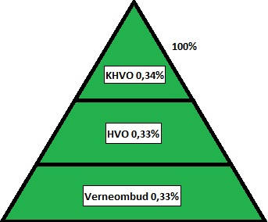 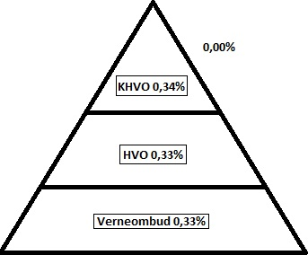

Oppdatert: |  | Arbeidstakermedvirknings logg
11.03.2018
Arbeidstakermedvirknings matrise snarvei:(Lokalt selskaps styrings system)
Arbeidsgivers feil manglende medvirkning
Arbeidstakers feil manglende medvirkning
Ikke medvirket fra start |  |  |  |  |  |  |  |  |  |  | Forklaring ikke medvirket, referanse er loggført i Khvo mail boks mappe merket Arbeidsmedvirknings saks logg: | Kommentar felt til ikke medvirket:

Medvirket fra start

Antall: | Saks beskrivelse/referanse:
 | Sikkerhetsstudier:
1 | Sikkerhetsstudie utført på ( Lokal rigg ) |  |  |  |  |  | 0.34 | 0.66 |  | 1 | Khvo unnlot å informere lokal vernetjeneste på rigg

 | Arbeidsmiljø:
1 | Khvo/Helseavdeling utarbeider mandat for fs-amu Psykososial arbeidsmiljø gjennomgang |  |  |  |  |  | 1 |  |  |  | Khvo deltar påvegne av vernetjenesten

 | Endring av prosedyrer:
1 | Selskapet reviderte og strammet inn Rød sone prosedyrer |  |  |  |  |  | 0.33 | 0.67 | 1 |  | Selskapet unnlot å inf Khvo,Hvo, (Lokalt vo) deltok

 | Hendelse granskninger:
1 | ( Selskaps intern Rig ) Fallende gjenstand fra ************* 20.05.18 |  |  |  |  |  | 0.67 | 0.33 | 1 |  | Khvo inf,Hvo ikke inf,(Lokal vo) deltar
1 | ( Selskaps intern Rig ) Fallende gjenstand ******* ***** **** 01.01.18 |  |  |  |  |  | 1 |  |  |  | Khvo inf,Hvo inf,(Lokal vo) deltar

 | Sikkerhetsmøter:
1 | ( Selspaps intern Rig ) Tabletop,bro dukument og øvelse ******* 31.01.18 |  |  |  |  |  | 1 |  |  |  | Khvo inf,Hvo inf,(Lokal vo) deltar
1 | ( Selskaps intern Rig ) Well Test Risk ***** ******** *** ***** 23.01.18 |  |  |  |  |  | 1 |  |  |  | Khvo inf,Hvo inf,(Lokal vo) deltar
1 | DWOP *************** ************ **** 10.02.18 |  |  |  |  |  | 1 |  |  |  | Khvo inf,Hvo inf,(Lokal vo) deltar
1 | After action møte siste drops hendelser ( Selspaps intern Rig ) 28.02.18 |  |  |  |  |  | 1 |  |  |  | Hvo inf,Khvo inf, (Lokal vo) deltar

 | Organisatoriske endringer:
1 | ************************** ********* *********** ****************** ** |  |  |  |  |  | 1 |  |  |  | Khvo deltar påvegne av vernetjenesten

 | Avviksbehandling:
1 | ( Selskaps intern Rig ) Request for long term exemption **.**.18 |  |  |  |  |  | 1 |  |  |  | Khvo inf,Hvo inf, Vo (Lokal vo) signerer

 | Revisjon inspeksjon:
1 | Selskaps intern revisjon av riggdrift |  |  |  |  |  |  | 1 | 1 |  | Ingen I vernetjenesten er informert

 | Kommunikasjon med Ptil:
1 | Tilsyn ******* ****** ********* på ( Selskaps intern Rig ) Ptil **.**.18 |  |  |  |  |  | 1 |  |  |  | Hvo inf,Khvo inf, Hvo koordinerer dialog offshore

 | Omstilling utviklingsprosess:
1 | Corporate ( Selskaps intern Rig ) prosess **.**.18 |  |  |  |  |  | 1 |  |  |  | Khvo deltar på vegne av vernetjenesten

 | Generelt - Etablering av arbeidsgrupper:

 | Riggoppgradering SPS:

 | Utvikle HMS Strategier og programmer:

Forklaring/veiledning
Vernetjenesten må ses på som 1 enhet fordelt på Khvo, Hvo og Vo.
1 Sak med full medvirkning etter prosedyrene krever at (Khvo 0.34%, Hvo 0.33, Vo 0.33%) =1 er informert eller aktivt medvirker.
Ved utfylling av logg vektes da 100% medvirkning med alle ledd involvert som 1.
Er hvo utelatt vektes medvirkningen 0.67% medvirket og 0.33% ikke medvirket.
Det er også viktig å belyse hvem som er skyld i manglende medvirkning ved tallet 1 i rett rubrikk.
(arbeidsgiver eller arbeidstaker)
Gule felter må fylles inn med selskaps spesifikk logo navn.
Vernetrekanten for vernetjenesten er for å visualisere sammensettningen.
Kommentar feltet brukes til å forklare uenigheter i medvirkning.
Årsmålet bør alltid være 100%. En forventer at bedrift og arbeidstakere er 100% i henhold til regelverk og styrings systemer.
Bruk loggen og videreutvikle den, dette er som en DOS versjon av målbar arbeidstakermedvirkning.
For de med flere "felter" kan loggen programeres slik at under måltalls matrise kan være en side hvor de forskjellige felters medvirkning visualiseres i forskjellige bolker.
Excel har uttallige muligheter.
Mvh Kaare Edvardsdal
Ide og utvikler av målbar arbeidstakermedvirkning.

